03-2021年西藏年鉴行业平均工资
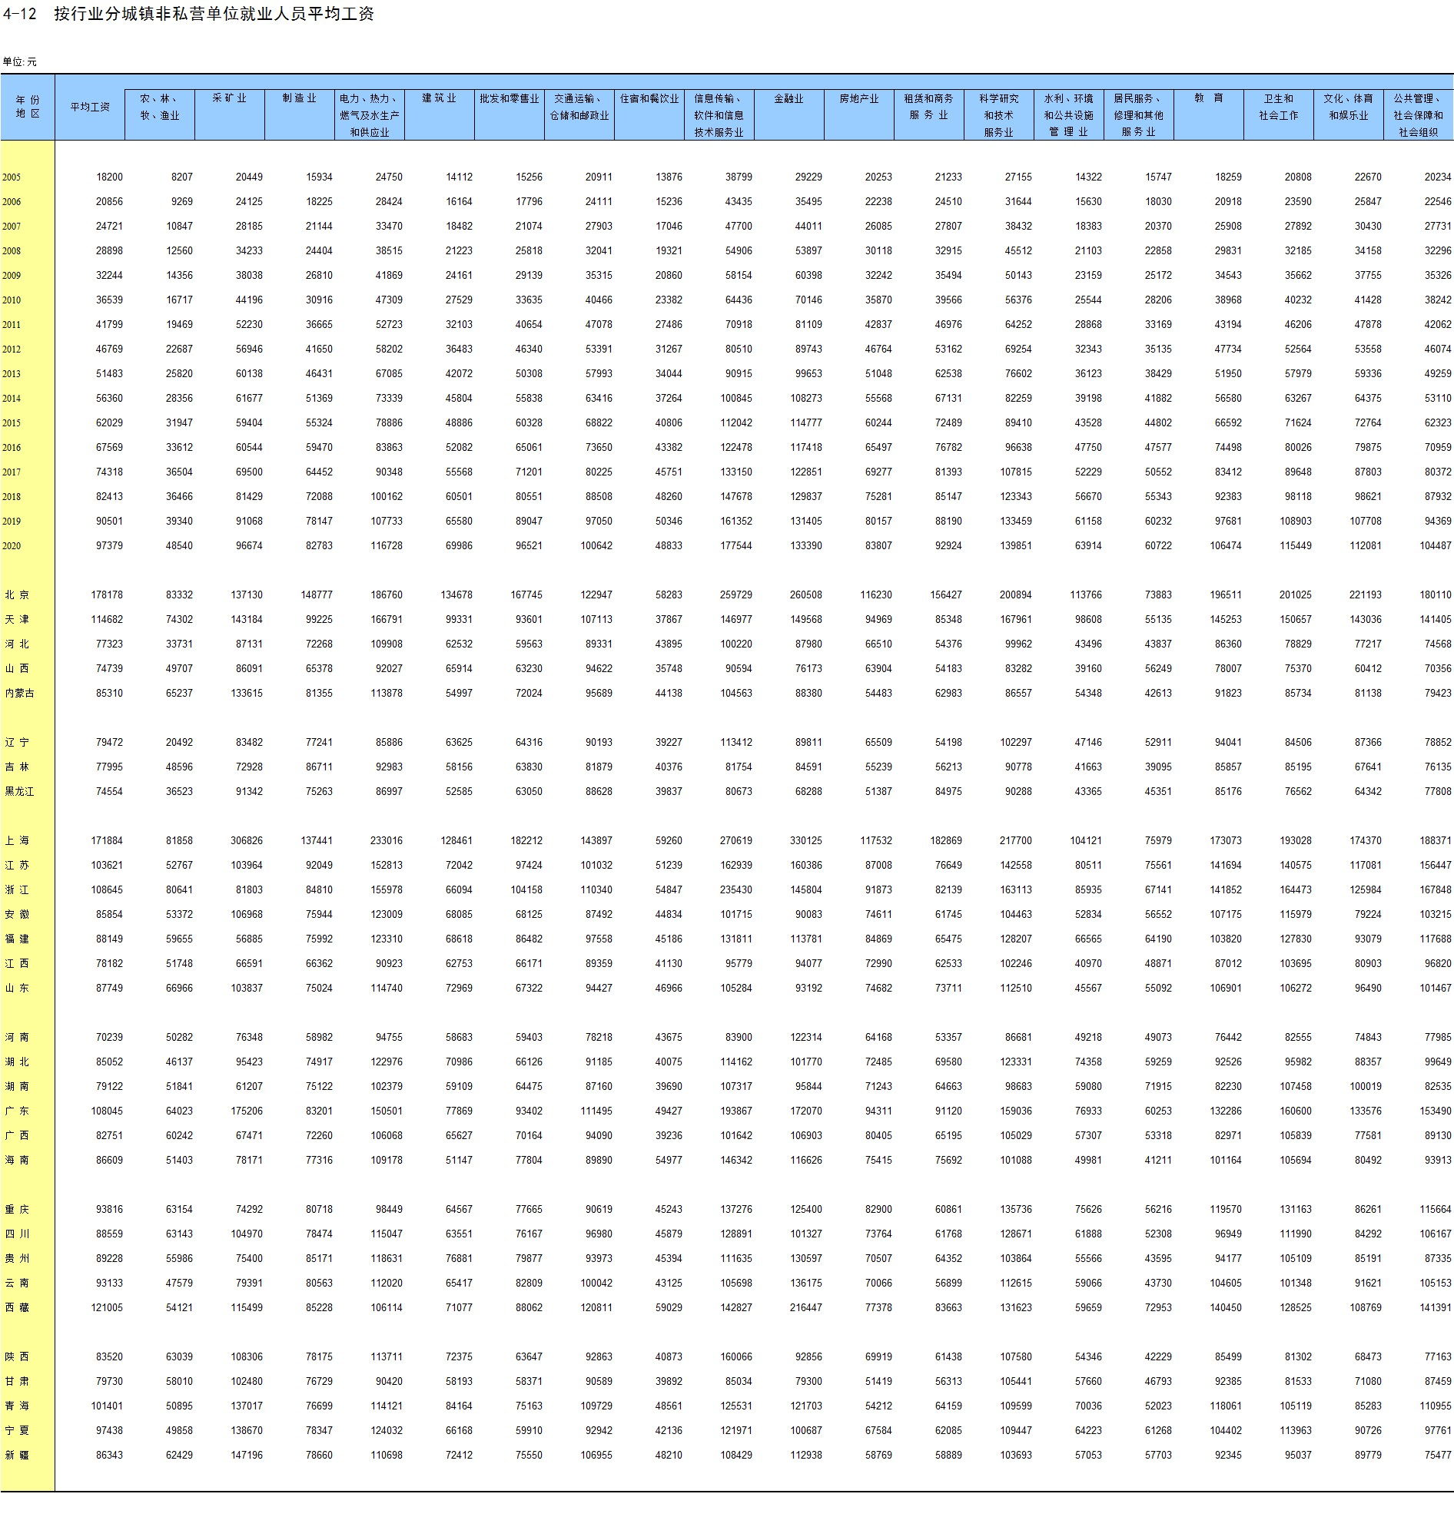
http://www.stats.gov.cn/tjsj/ndsj/2021/indexch.htm

